联系我们
 | 名人大咖 | 战略管理 | 经营管理 | 营销管理 | 企业文化 | 银行培训 | 联系我们
 | 党史党建 | 领导力 | 财税管理 | 数字化 | 法律风险 | 国学养生
返回主表 | 宏观经济 | 金融资本 | 人力资源 | 项目管理 | 生产物流 | 公共管理

企业概况 COMPANY PROFILE
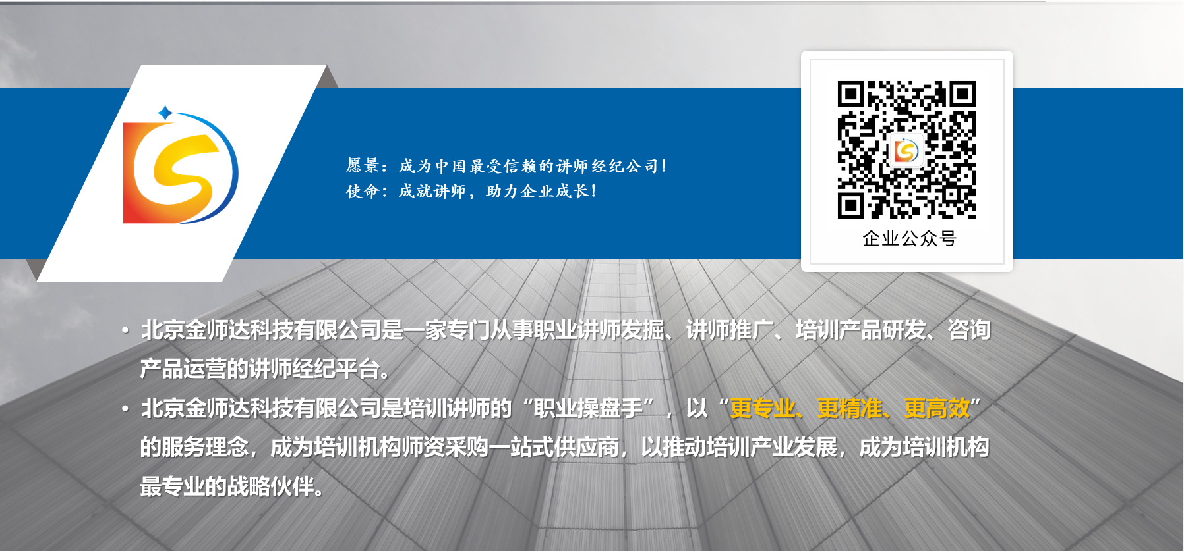

联系人：赵广明 13520138478

企业价值观： [真诚] [责任] [利他] [共赢]

